상품제안서
테지움 테디베어 어뮤즈 피크닉 캠핑매트 R | 상품코드: F28858

 |  |  |  |  |  |  | 02-412-0044 | www.easy1.co.kr
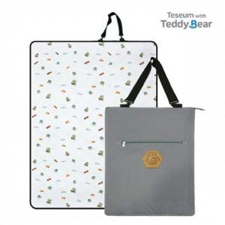

【상세/제작정보】 | 기본수량 미만 인쇄시 비용 추가. 라벨지 제작및 부착 비용 별도 문의.

【인쇄/포장옵션】 | / 포장불가능

【공급단가】 | 수량 | 100~ | 300~ | 500~ | 1,000~ | 3,000~
*VAT별도 | 단가 | 29,040원 | 28,550원 | 27,830원 | 27,340원 | 26,620원

【상품 URL】 | http://www.easy1.co.kr/src/goods_detail.php?gdno=28858

